Tabela 1
Tabela 1: Podaci o osiguranju za period od 1. januara do 31. marta 2022. godine
Table 1: Insurance data for the period 1 January - 31 March 2022

Šifra Code | Vrste osiguranja/ Class of Insurance | Osiguranja/ Policies |  | Štete/ Claims
 |  | Broj osiguranja/ Number of Insurance | Bruto fakturisana premija/ Gross written premium GWP (€) | Broj šteta/ Number of Claims | Riješene štete/ Settled Claims
 |  |  |  |  | Broj/ Number | Iznos/ Amount (€)
01 | Osiguranje od nezgode/ Accident insurance | 34,526 | 2,928,671 | 3,371 | 2,792 | 1,846,525
02 | Zdravstveno osiguranje/ Health insurance | 10,496 | 1,046,143 | 5,917 | 4,428 | 363,407
03 | Osiguranje motornih vozila/ Motor vehicle Insurance | 14,850 | 1,451,203 | 1,086 | 842 | 919,591
04 | Osiguranje šinskih vozila/ Railway rolling stock insurance | 7 | 68,068 | 0 | 0 | 0
05 | Osiguranje vazduhoplova/ Aircraft insurance | 7 | 104,733 | 2 | 0 | 0
06 | Osiguranje plovnih objekata/ Vessel insurance | 31 | 299,422 | 1 | 0 | 0
07 | Osiguranje robe u prevozu/ Goods in transit insurance | 92 | 199,467 | 54 | 51 | 5,970
08 | Osiguranje imovine od požara i drugih opasnosti/ Insurance against fire and other threats to property | 31,843 | 1,268,022 | 145 | 84 | 128,432
09 | Ostala osiguranja imovine/ Other damage to property | 16,997 | 4,465,852 | 524 | 314 | 769,986
10 | Osiguranje od odgovornosti za upotrebu motornih vozila/ Motor vehicles liability insurance | 226,218 | 8,226,148 | 4,986 | 3,348 | 3,756,442
11 | Osiguranje od odgovornosti za upotrebu vazduhoplova/ Aircraft liability insurance | 20 | 656,755 | 8 | 8 | 750
12 | Osiguranje od odgovornosti za upotrebu plovihih objekata/ Vessel liability insurance | 1,749 | 30,564 | 7 | 5 | 9,750
13 | Osiguranje od opšte odgovornosti za štetu/ General liability insurance | 2,310 | 729,663 | 231 | 27 | 68,011
14 | Osiguranje kredita/ Credit insurance | 5,678 | 658,150 | 28 | 18 | 25,290
15 | Osiguranje jemstva/ Suretyship insurance | 188 | 11,709 | 9 | 8 | 7,850
16 | Osiguranje finansijskih gubitaka/ Financial loss insurance | 4,439 | 66,748 | 99 | 93 | 8,861
17 | Osiguranje troškova pravne zaštite/ Legal expense insurance | 1,636 | 1,327 | 2 | 0 | 0
18 | Putno osiguranje/ Travel insurance | 53,951 | 246,079 | 1,442 | 1,103 | 149,452
19 | Druge vrste neživotnih osiguranja/ Other classes of non-life insurance | 3,619 | 46,150 | 1 | 0 | 0
20 | Osiguranje života/ Life insurance | 68,131 | 4,028,731 | 843 | 643 | 2,339,526
21 | Rentno osiguranje/ Annuity insurance | 142 | 4,588 | 16 | 9 | 5,988
22 | Dopunsko osiguranje lica uz osiguranje života/ Supplementary insurance in addition to life insurance | 41,404 | 354,724 | 311 | 168 | 115,778
23 | Druge vrste životnih osiguranje/ Other classes of life insurance | 36 | 650 | 0 | 0 | 0
 | UKUPNO (neživotna osiguranja, vrste 01 - 19) TOTAL (non-life insurance, lines 01 -19) | 408,657 | 22,504,874 | 17,913 | 13,121 | 8,060,317
 | UKUPNO (životna osiguranja, vrste 20 - 23) TOTAL (life insurance 20 - 23) | 109,713 | 4,388,694 | 1,170 | 820 | 2,461,293
 | UKUPNO / TOTAL | 518,370 | 26,893,568 | 19,083 | 13,941 | 10,521,610
Izvor/Source: ANO/ISA

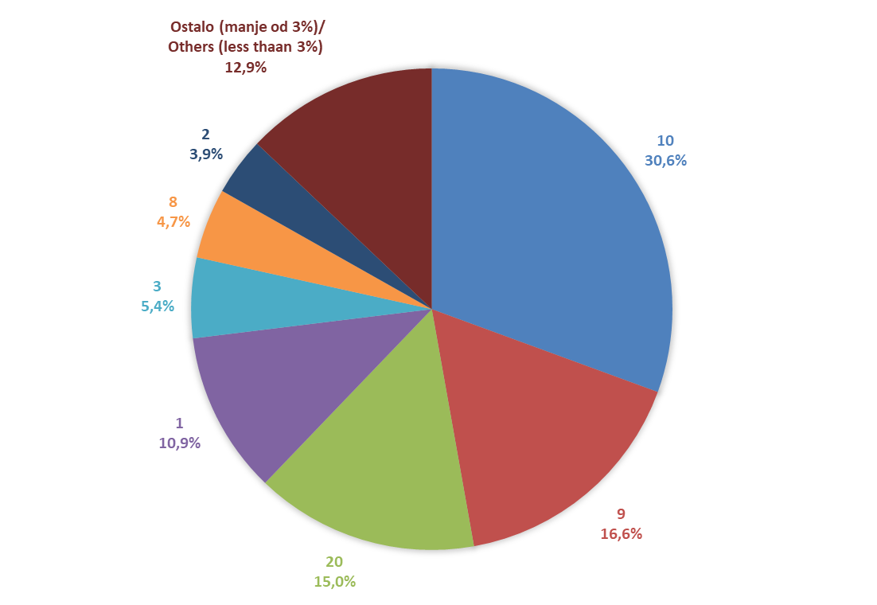
Grafik 1: Učešće vrsta osiguranja u ukupnoj BFP
Chart 1: Share of classes of insurance in total GWP

Izvor/Source: ANO/ISA

Sadržaj/Contents

